ESCRITURA
opciones
habilitar este contenido
Restaurar a Pantalla Completa
joannostro.com
todo para compartir en My Sites Google
 |  |  | habilitar este contenido | junio del 2010 por joannostro | 35
 |  |  |  |  | 141
Para introducir una oración explicativa
Su solicitud, señora Solís, la atenderemos en cuanto nos sea posible.

 |  |  |  |  | 0 | 1

Su solicitud señora Solís la atenderemos en cuanto nos sea posible. |  |  |  |  | 0 | 1
 |  |  |  |  | 0

aciertos
? +1
fallos
porcentaje
%
Ctr+N
borrar Ctrl+M
 | 0 | 0
contador a 0
deseleccionar autocompletar para que no escriba lo de la celda

Hoja1
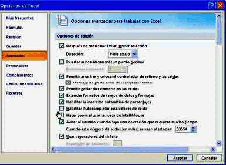
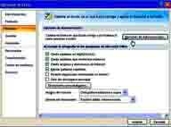
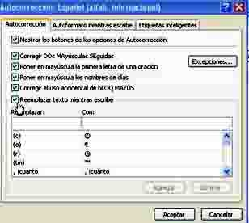

Habilitar este contenido
Personalizar barra de Herramientas de acceso rápido
para escribir y que no repita lo que está escrito
Deseleccionar autocompletar para valores de celda te completa la celda lo que ya tienes escrito
A veces también Opciones de Autocorrección
Remplazar texto mientras escribes
La celda amarilla es de escritura, si lo escribes bien se pondrá en verde
Si te equivocas pinchas otra vez en la celda y podrás rectificar o también borrar y volver a escribir
Aprende ortografía al mismo tiempo que practicas la mecanografía
La iré actualizando por si hay fallos
Se me ha ocurrido de ponerle los acierto y los fallos y así se veran tus progresos

empezar

